Hoja1
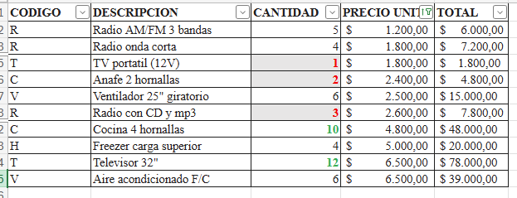
CODIGO | DESCRIPCION | CANTIDAD | PRECIO UNIT. | TOTAL
R | Radio AM/FM 3 bandas | 5 | $ 1,200.00 | $ 6,000.00
R | Radio onda corta | 4 | $ 1,800.00 | $ 7,200.00
T | TV portatil (12V) | 1 | $ 1,800.00 | $ 1,800.00
C | Anafe 2 hornallas | 2 | $ 2,400.00 | $ 4,800.00
V | Ventilador 25" giratorio | 6 | $ 2,500.00 | $ 15,000.00
R | Radio con CD y mp3 | 3 | $ 2,600.00 | $ 7,800.00
C | Cocina 4 hornallas | 10 | $ 4,800.00 | $ 48,000.00
H | Freezer carga superior | 4 | $ 5,000.00 | $ 20,000.00
T | Televisor 32" | 12 | $ 6,500.00 | $ 78,000.00
V | Aire acondicionado F/C | 6 | $ 6,500.00 | $ 39,000.00

